Hoja1
PERMISO TRABAJO EN ALTURAS
CODIGO: 60 - 100 - 74
VERSIÓN: 02
PAGINA: 1 - 3
FORMATO
PROCESO: GESTIÓN DEL RIESGO

Elaboró: Martha Calderon
Aprobó: Mario Ernesto Chaves
Vigente Desde: 21/05/2013

PERMISO TRABAJO EN ALTURAS
CODIGO: 60 - 100 - 74
VERSIÓN: 02
PAGINA: 2 - 3
FORMATO
PROCESO: GESTIÓN DEL RIESGO

Fecha: |  | Hora Inicio:
Proceso:
Operación: |  | Hora Finalización
Finca:

Descripción General de la actividad:
1. VERIFICACIÓN DE CONDICIONES GENERALES DE TRABAJO (Lista de Chequeo)

1.1 CONDICIONES AMBIENTALES (Cualquier respuesta afirmativa controlarla o evitarla)
 |  |  |  | No aplica | Si/No
¿Presencia de lluvia?
¿Trabajo en superficie húmeda o resbalosa?
¿Hay tormenta eléctrica o indicios de ella (relámpagos y truenos)?
¿Además del trabajo en alturas existen otras tareas de riesgo (redes eléctricas, espacios confinados, trabaio en caliente)
¿Hay riesgos bilógicos tales como avispas, abejas o plantas urticantes?
¿Hay presencia de vientos fuertes?
¿Hay condiciones de visibilidad adecuada (Neblina, humo)?

1,2 CONDICIONES PERSONALES (una respuesta negativa invalida el permiso)
 |  |  |  | No aplica | Si/No
¿Los Trabajadores poseen sus documentos personales y su afiliación al día?
¿Los Trabajadores que realizarán el trabajo se encuentran en condiciones físicas y mentales adecuadas?
¿Los Trabajadores que realizarán el trabajo están libres de consumo de alcohol o cualquier otra sustancias sicoactivas en las últimas 24 horas?
¿Los Trabajadores que realizarán el trabajo ha recibido instrucciones y precauciones a seguir en la tarea?
¿Los Trabajadores que harán la tarea están capacitados para desarrollar trabajos en altura?

1.3 VERIFICACION DE EQUIPO (una respuesta negativa invalida el permiso)
Elmentos de protección personal |  |  |  | No aplica | Si/No
¿Se aplicó el formato Revisión pre uso y post uso equipo para trabajos en altura?

1.4 SISTEMA DE ASCENSO (una respuesta negativa invalida el permiso)

Andamios |  |  |  | No aplica | Si/No
Ver Procedimiento de SKCC

Escaleras |  |  |  | No aplica | Si/No
Ver Procedimiento de SKCC

1.5 SISTEMA DE ASEGURAMIENTO (una respuesta negativa invalida el permiso)

Anclaje |  |  |  | No aplica | Si/No
¿Los anclajes están fijos a un elemento estructural sólido (2,275 kg)?
¿El anclaje sólo es usado por un Trabajador?
¿El Trabajador realiza el ascenso asegurado desde el piso?

Freno de seguridad: |  |  |  | No aplica | Si/No
¿El operario conoce el sistema de frenado de seguridad?
¿El freno de seguridad se encuentra funcional?

Línea de vida |  |  |  | No aplica | Si/No
¿La línea de vida está certificada para resistir la tensión de caída de una persona?
¿La línea de vida vertical no presenta nudos ni uniones?
¿La línea de vida es exclusiva para el ancla de personal?
¿La línea de vida está protegida contra bordes agudos o aristas vivas que puedan romperla?

Control de caída de objetos y Señalización |  |  |  | No aplica | Si/No
¿El área bajo la zona de trabajo está señalizada y aislada?
¿Para subir o bajar objetos de trabajo se hace uso de portaherramientas o manila?
Elaboró: Martha Calderon
Aprobó: Mario Ernesto Chaves
Vigente Desde: 21/05/2013

PERMISO TRABAJO EN ALTURAS
CODIGO: 60 - 100 - 74
VERSIÓN: 02
PAGINA: 3 - 3
FORMATO
PROCESO: GESTIÓN DEL RIESGO

1.6 VIGÍA Y SISTEMA DE RESPUESTA ANTE EMERGENCIAS (una respuesta negativa invalida el permiso)

 |  |  |  | No aplica | Si/No
¿Se tiene identificado en el sitio la persona capacitada en primeros auxilios?
¿El botiqúin y la camilla rígida se encuentran listos en la zona de trabajo?
¿Existe el plan de emergencias y es conocido por los involucrados en la tarea?
¿Se verificaron las comunicaciones hacia el exterior para casos de emergencia?
¿Se verificó un medio de transporte adecuado en caso de accidente?
¿Está presente el segundo juego de EPP para rescate?

VALIDEZ DEL PERMISO |  |  | CIERRE DEL PERMISO

Este permiso es válido para ( ) Ascenso(s) y Descenso(s) |  |  | Finalización normal (Si/No)
Trabajadores autorizados | Firma |  | Área Limpia y Ordenada (Si/No)
1. | 1. |  | Se aplicó el formato Revisión pre uso y post uso equipo para trabajos en altura
2. | 2.
3. | 3.
Persona que autoriza la labor

 |  |  | ______________________
Nombre | Firma |  | Firma Supervisor

TABLA DE DISTANCIAS MAXIMAS DE CAÍDA
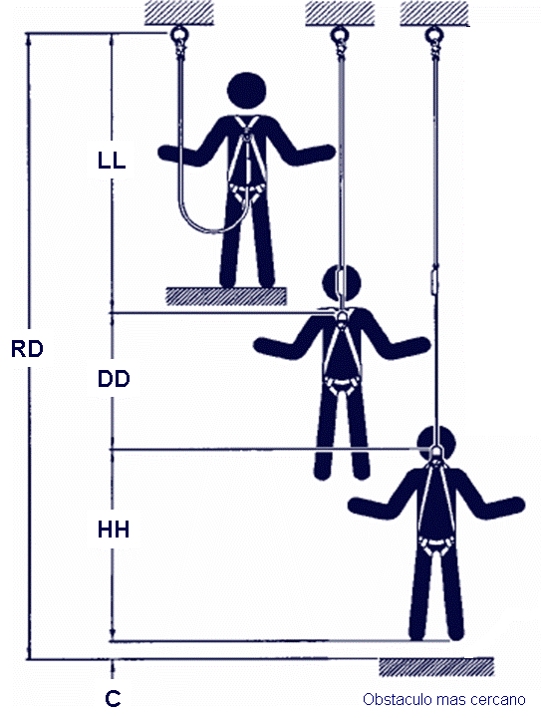
 | Valor (m)
LL: Longitud de eslinga | 1,80 máximo
DD: Desaceleración del sistema de absorción de energía. | 1,07
HH: Estatura del trabajador
C: Factor de seguridad | 0,6
Elongación de Arnés | 0,3
RD: LL+DD+HH+C+ Elongación de arnés
RD: Es la distancia requerida desde debajo de la superficie de trabajo (pies del trabajador) hasta el obstáculo mas cercano (1m distancia de seguridad)
Nota: debe existir una superficie libre bajo el trabajador para interrumpir una caída antes de que este se golpee contra un nivel inferior o un obstáculo.

Elaboró: Martha Calderon
Aprobó: Mario Ernesto Chaves
Vigente Desde: 21/05/2013

